상품제안서
카라 배색 조끼 | 상품코드: S19189

 |  |  |  |  |  |  | 02-713-8555 | www.synergygift.co.kr
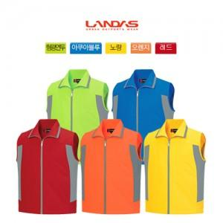

【상세/제작정보】 | <p><span style="font-size: 14pt;">※ 생활방수 코팅이 된 조끼는 실크인쇄시 번짐, 찍힘 불량률이 높습니다.</span></p><p><span style="font-size: 14pt;">&nbsp;</span></p><p><span style="font-size: 14pt;">※ 인쇄 기본 사이즈 10*5cm / 29.74*21cm 인쇄 희망시 별도 문의</span><span style="font-size: 14pt;">&nbsp;</span></p><p>&nbsp;</p><p><span style="font-size: 14pt;">※ 100개 미만 컬러인쇄 별도 문의 바랍니다.</span></p>

【인쇄/포장옵션】 | 실크, 풀칼라 / OPP(비닐)

【공급단가】 | 수량 | 30~ | 100~ | 300~ | 1,000~ | 3,000~
*VAT별도 | 단가 | 15,600원 | 15,360원 | 15,000원 | 14,400원 | 13,800원

【상품 URL】 | https://www.synergygift.co.kr:443/src/goods_detail.php?gdno=12906

